Лист1
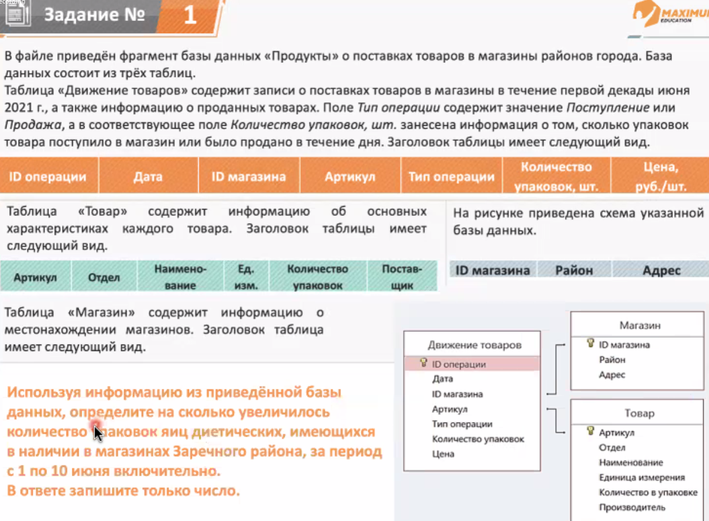
БД в Excel - 3ий номер в ЕГЭ
 | Задачки

 | Сколько берёзок
 | 40 берёзок

 | Макс растояние пройденное 4 Октября
 | 438

